Worksheet
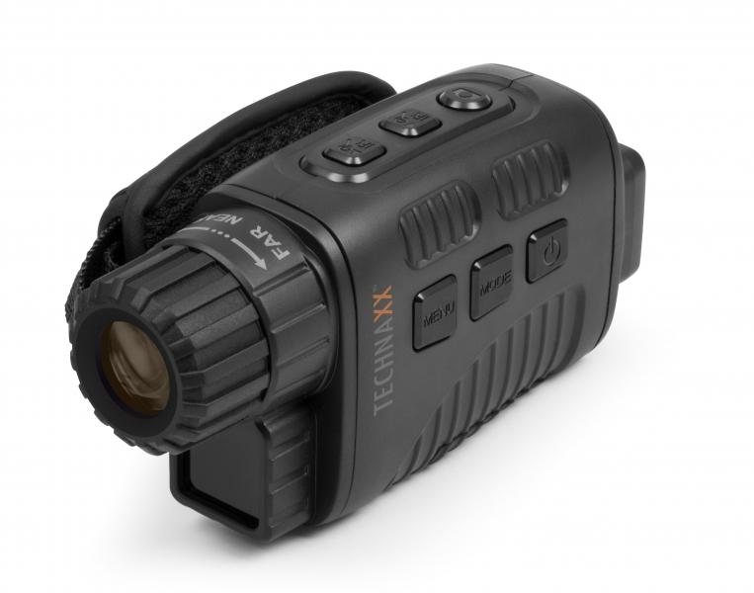
Technaxx Nachtsicht Aufnahmegerät TX-141

Artikelnummer | 4862 |  | VE | 40
EAN | 4260358124223 |  | Stück pro Palette | 800
Zollnummer | 85258300 |  | Lagen Pro Palette | 5

Abmessungen - Artikel
Länge(cm) | Breite(cm) | Höhe(cm) | Gewicht(g)
14 | 4.8 | 6.9 | 170

Abmessungen - Artikelverpackung
Länge(cm) | Breite(cm) | Höhe(cm) | Leergewicht(g) | Gewicht(g) Artikel+Verpackung
12 | 7 | 15.5 | 50 | 440

Abmessungen - VE Karton (Masterkarton)
Länge(cm) | Breite(cm) | Höhe(cm) | Gewicht(g)
50.5 | 36.5 | 33.5 | 18060

Verpackung - Bestandteile
Rest Zubehör (g) | Papier/Pappe (g) | Styropor (g) | Kunstst. Hohlkörper(g) | Kunstst. Folien(g) | Materialverbunde (g)
142 | 38 | 0 | 27 | 4 | 0

Batterie- / Akkuinformationen
Batterie-benötigt | Batterie enthalten | Batterie-Typ | Batterie-System(Art)
Ja | Ja | Mignon-Batterie AA | Al-Mn - Alkali-Batterie
Anzahl(stk.) | Gewicht/Stk.(g) | Energiedichte(WH/Kg) | Leistung(WH)
5 | 23 | 187.5 | 22.5

Lithium Baterie
Energiegehalt | Gewicht (Kg)
0 | 115

Weiterführende Informationen
Technaxx Reseller Portal

